Zones
Código QR | Nombre Zona | Descripción | Latitud | Longitud | Alias | Hora_Inicio | Hora_Fin
CCG-PAR-DESCAM-001 | Parque Edificio Verde 1 - DescansoAM |  | 4.89926 | -74.035919 | A1D | 6:00:00 | 22:00:00
CCG-BANOS-002 | Baños - DescansoAM | 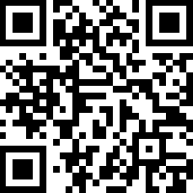 | 4.89926 | -74.035919 | A1A | 6:00:00 | 22:00:00
CCG-RES-ONCES-DESC-003 | Restaurante Onces - DescansoAM |  | 4.899626 | -74.03624 | A2D | 6:00:00 | 22:00:00
CCG-CUCHA-DESC-004 | Cuchareo - DescansoAM | 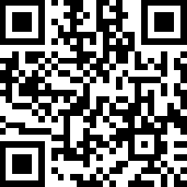 | 4.899626 | -74.03624 | A2A | 6:00:00 | 22:00:00
CCG-PAR-DESCPM-005 | Parque Edificio Verde 1 - DescansoPM | 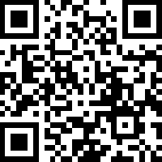 | 4.900125 | -74.036506 | A3D | 6:00:00 | 22:00:00
CCG-BANOS-PM-006 | Baños - DescansoPM | 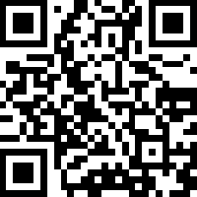 | 4.900125 | -74.036506 | A3A | 6:00:00 | 22:00:00
CCG-RES-ONCES-DESCPM-007 | Restaurante Onces - DescansoPM |  | 4.898697 | -74.036201 | C1D | 6:00:00 | 22:00:00
CCG-CUCHA-DESCPM-008 | Cuchareo - DescansoPM |  | 4.898697 | -74.036201 | C1A | 6:00:00 | 22:00:00
CCG-COMERD-009 | Comedor - Almuerzo | 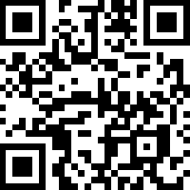 | 4.808354 | -74.068758 | C2D | 6:00:00 | 22:00:00
CCG-TIENDA-010 | Tienda |  | 4.899013 | -74.037073 | C2A | 6:00:00 | 22:00:00
CCG-SALA-SISTEM-011 | Oficina sistemas |  | 5 | -74 | C2A | 6:00:00 | 22:00:00
CCG-SALA-SISTEM-011 | Cancha prueba |  | 5 | -74 | C3A | 6:00:00 | 22:00:00
CCG-SALA-SISTEM-011 | Edificio Amarillo |  | 5 | -74 | C4A | 6:00:00 | 22:00:00
CCG-SALA-SISTEM-011 | Oficina sistemas |  |  |  | C5A | 6:00:00 | 22:00:00

